Pasajeros
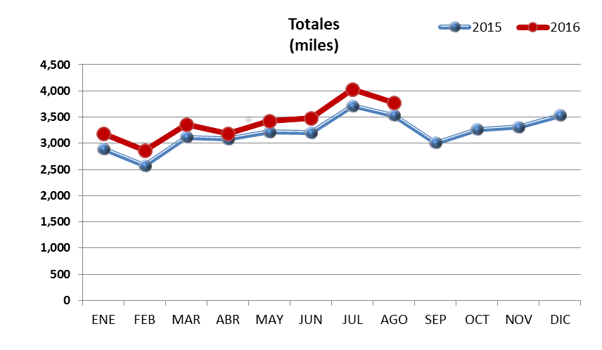
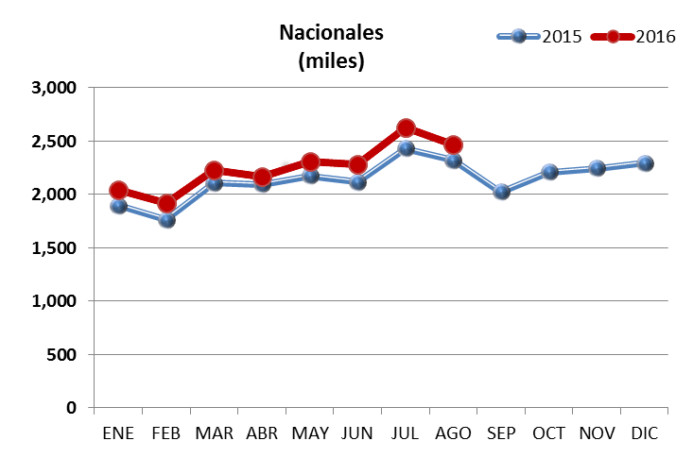
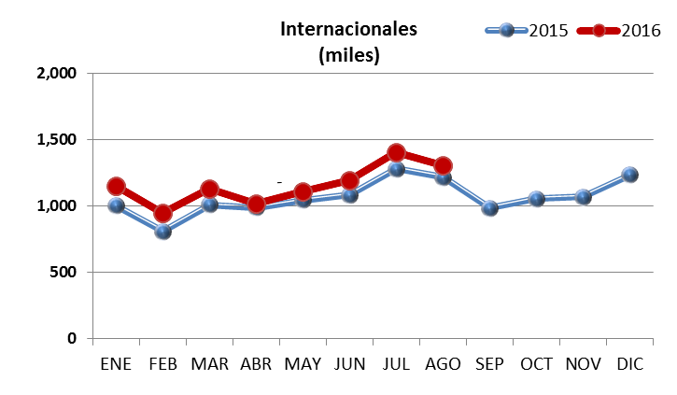
 | 2015 |  |  | 2016 |  |  | VAR. %
 | NAL | INT | Total | NAL | INT | Total | NAL | INT | Total
ENE | 1,893,323 | 1,000,477 | 2,893,800 | 2,042,278 | 1,146,908 | 3,189,186 | 7.9 | 14.6 | 10.2
FEB | 1,763,475 | 805,988 | 2,569,463 | 1,916,392 | 943,904 | 2,860,296 | 8.7 | 17.1 | 11.3
MAR | 2,108,953 | 1,007,997 | 3,116,950 | 2,228,391 | 1,128,446 | 3,356,837 | 5.7 | 11.9 | 7.7
ABR | 2,094,765 | 985,724 | 3,080,489 | 2,169,737 | 1,018,704 | 3,188,441 | 3.6 | 3.3 | 3.5
MAY | 2,174,191 | 1,043,699 | 3,217,890 | 2,309,229 | 1,111,301 | 3,420,530 | 6.2 | 6.5 | 6.3
JUN | 2,117,281 | 1,082,002 | 3,199,283 | 2,285,811 | 1,191,882 | 3,477,693 | 8.0 | 10.2 | 8.7
JUL | 2,432,123 | 1,278,519 | 3,710,642 | 2,627,628 | 1,406,212 | 4,033,840 | 8.0 | 10.0 | 8.7
AGO | 2,317,500 | 1,214,291 | 3,531,791 | 2,464,944 | 1,306,071 | 3,771,015 | 6.4 | 7.6 | 6.8
SEP | 2,025,041 | 984,372 | 3,009,413
OCT | 2,210,263 | 1,055,171 | 3,265,434
NOV | 2,243,446 | 1,066,251 | 3,309,697
DIC | 2,294,195 | 1,233,965 | 3,528,160
Total | 16,901,611 | 8,418,697 | 25,320,308 | 18,044,410 | 9,253,428 | 27,297,838 | 6.8 | 9.9 | 7.8

Total | 25,674,556 | 12,758,456 | 38,433,012

pasajeros por terminal
 | Terminal 1 |  |  |  |  | Terminal 2 |  |  |  |  | Totales
 | Nacional |  | Internacional |  | Total | Nacional |  | Internacional |  | Total | Nacional |  | Internacional |  | Total
 | llegadas | salidas | llegadas | salidas |  | llegadas | salidas | llegadas | salidas |  | llegadas | salidas | llegadas | salidas
Ene | 601,228 | 575,217 | 297,520 | 297,048 | 1,771,013 | 445,182 | 420,651 | 276,085 | 276,255 | 1,418,173 | 1,046,410 | 995,868 | 573,605 | 573,303 | 3,189,186
Feb | 544,764 | 536,391 | 250,027 | 241,995 | 1,573,177 | 420,518 | 414,719 | 226,776 | 225,106 | 1,287,119 | 965,282 | 951,110 | 476,803 | 467,101 | 2,860,296
Mar | 627,368 | 652,536 | 288,466 | 308,371 | 1,876,741 | 472,482 | 476,005 | 255,026 | 276,583 | 1,480,096 | 1,099,850 | 1,128,541 | 543,492 | 584,954 | 3,356,837
Abr | 607,440 | 607,641 | 265,673 | 263,748 | 1,744,502 | 480,163 | 474,493 | 243,453 | 245,830 | 1,443,939 | 1,087,603 | 1,082,134 | 509,126 | 509,578 | 3,188,441
May | 650,254 | 657,182 | 278,818 | 286,758 | 1,873,012 | 504,586 | 497,207 | 271,197 | 274,528 | 1,547,518 | 1,154,840 | 1,154,389 | 550,015 | 561,286 | 3,420,530
Jun | 654,873 | 661,496 | 315,421 | 302,408 | 1,934,198 | 484,644 | 484,798 | 288,764 | 285,289 | 1,543,495 | 1,139,517 | 1,146,294 | 604,185 | 587,697 | 3,477,693
Jul | 768,492 | 779,928 | 362,311 | 379,287 | 2,290,018 | 538,390 | 540,818 | 326,113 | 338,501 | 1,743,822 | 1,306,882 | 1,320,746 | 688,424 | 717,788 | 4,033,840
Ago | 725,643 | 724,185 | 343,349 | 333,053 | 2,126,230 | 516,494 | 498,622 | 319,920 | 309,749 | 1,644,785 | 1,242,137 | 1,222,807 | 663,269 | 642,802 | 3,771,015
Sep
Oct
Nov
Dic
Total | 5,180,062 | 5,194,576 | 2,401,585 | 2,412,668 | 15,188,891 | 3,862,459 | 3,807,313 | 2,207,334 | 2,231,841 | 12,108,947 | 9,042,521 | 9,001,889 | 4,608,919 | 4,644,509 | 27,297,838

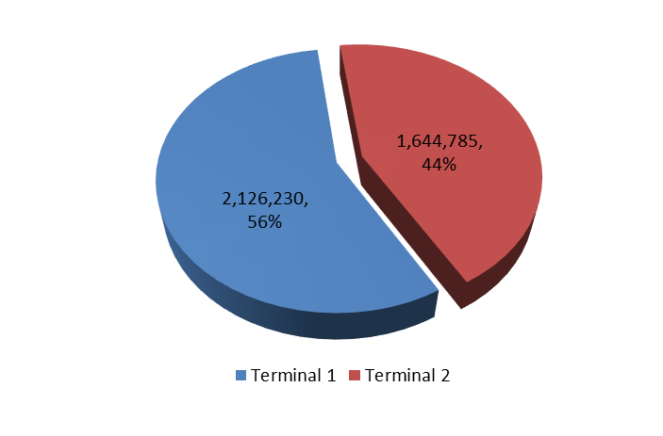
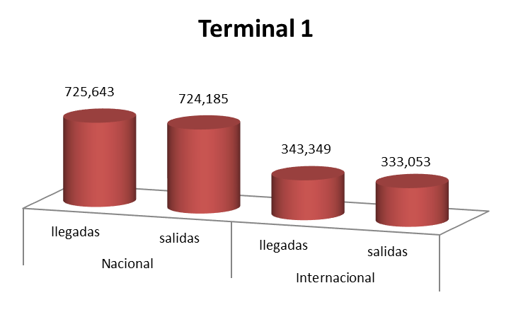

 | Nacional |  | Internacional |  | Total
 | llegadas | salidas | llegadas | salidas
Ene | 1,046,410 | 995,868 | 573,605 | 573,303 | 3,189,186
Feb | 965,282 | 951,110 | 476,803 | 467,101 | 2,860,296
Mar | 1,099,850 | 1,128,541 | 543,492 | 584,954 | 3,356,837
Abr | 1,087,603 | 1,082,134 | 509,126 | 509,578 | 3,188,441
May | 1,154,840 | 1,154,389 | 550,015 | 561,286 | 3,420,530
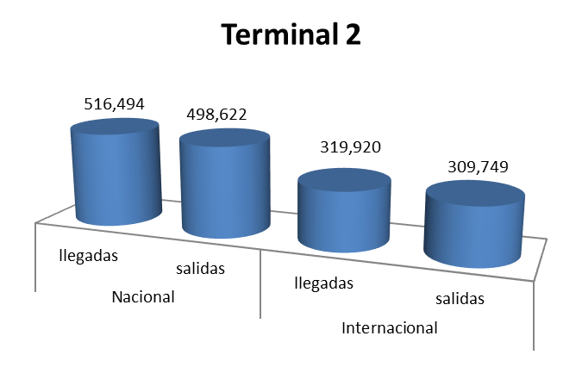
Jun | 1,139,517 | 1,146,294 | 604,185 | 587,697 | 3,477,693
Jul | 1,306,882 | 1,320,746 | 688,424 | 717,788 | 4,033,840
Ago | 1,242,137 | 1,222,807 | 663,269 | 642,802 | 3,771,015
Sep
Oct
Nov
Dic
Total | 9,042,521 | 9,001,889 | 4,608,919 | 4,644,509 | 27,297,838

Operaciones
 | 2015 |  |  | 2016 |  |  | VAR. %
 | NAL | INT | Total | NAL | INT | Total | NAL | INT | Total
ENE | 26,038 | 9,184 | 35,222 | 26,250 | 10,035 | 36,285 | 0.8 | 9.3 | 3.0
FEB | 23,438 | 7,952 | 31,390 | 24,888 | 9,101 | 33,989 | 6.2 | 14.4 | 8.3
MAR | 26,704 | 9,170 | 35,874 | 26,619 | 10,118 | 36,737 | -0.3 | 10.3 | 2.4
ABR | 26,019 | 9,047 | 35,066 | 26,848 | 9,681 | 36,529 | 3.2 | 7.0 | 4.2
MAY | 26,515 | 9,432 | 35,947 | 28,081 | 9,948 | 38,029 | 5.9 | 5.5 | 5.8
JUN | 25,030 | 9,388 | 34,418 | 26,838 | 9,949 | 36,787 | 7.2 | 6.0 | 6.9
JUL | 27,207 | 10,160 | 37,367 | 28,596 | 10,692 | 39,288 | 5.1 | 5.2 | 5.1
AGO | 27,083 | 9,995 | 37,078 | 28,186 | 10,438 | 38,624 | 4.1 | 4.4 | 4.2
SEP | 25,224 | 9,036 | 34,260
OCT | 27,026 | 9,553 | 36,579
NOV | 26,612 | 9,457 | 36,069
DIC | 27,202 | 10,289 | 37,491
Subtotal | 208,034 | 74,328 | 282,362 | 216,306 | 79,962 | 296,268 | 4.0 | 7.6 | 4.9
Total | 314,098 | 112,663 | 426,761
Operaciones Nacionales
 | 2015 | 2016
Ene | 26,038 | 26,250
Feb | 23,438 | 24,888
Mar | 26,704 | 26,619
Abr | 26,019 | 26,848
May | 26,515 | 28,081
Jun | 25,030 | 26,838
Jul | 27,207 | 28,596
Ago | 27,083 | 28,186
Sep | 25,224
Oct | 27,026
Nov | 26,612
Dic | 27,202
Operaciones Totales
 | 2015 | 2016
Ene | 35,222 | 36,285
Feb | 31,390 | 33,989
Mar | 35,874 | 36,737
Abr | 35,066 | 36,529
May | 35,947 | 38,029
Jun | 34,418 | 36,787
Jul | 37,367 | 39,288
Ago | 37,078 | 38,624
Sep | 34,260
Oct | 36,579
Nov | 36,069
Dic | 37,491

Operaciones Internacionales
 | 2015 | 2016
Ene | 9,184 | 10,035
Feb | 7,952 | 9,101
Mar | 9,170 | 10,118
Abr | 9,047 | 9,681
May | 9,432 | 9,948
Jun | 9,388 | 9,949
Jul | 10,160 | 10,692
Ago | 9,995 | 10,438
Sep | 9,036
Oct | 9,553
Nov | 9,457
Dic | 10,289

Carga
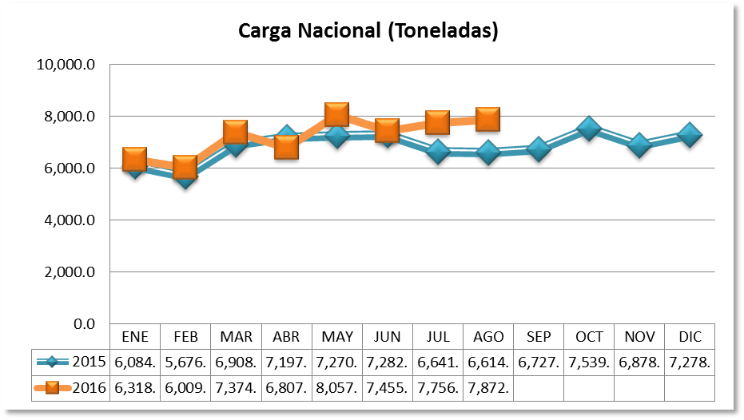
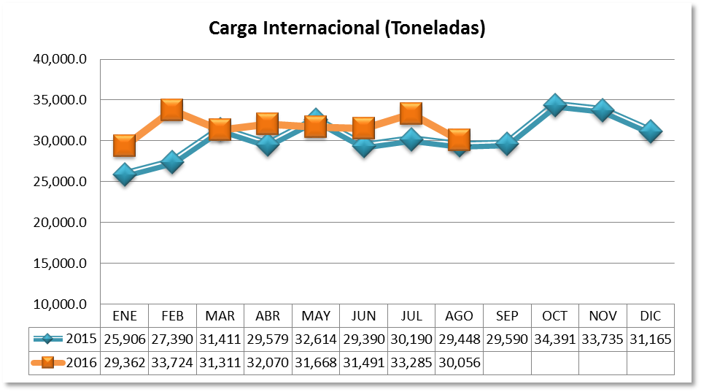
CARGA EN TONELADAS
 | 2015 |  |  | 2016 |  |  | Variación Porcentual
 | NAC | INTER | TOTAL | NAC | INTER | TOTAL | NAC | INTER | TOTAL
ENE | 6,084.50 | 25,906.09 | 31,990.59 | 6,318.32 | 29,362.01 | 35,680.33 | 3.84 | 13.34 | 11.53
FEB | 5,676.82 | 27,390.30 | 33,067.12 | 6,009.49 | 33,724.63 | 39,734.12 | 5.86 | 23.13 | 20.16
MAR | 6,908.54 | 31,411.04 | 38,319.58 | 7,374.39 | 31,311.69 | 38,686.08 | 6.74 | -0.32 | 0.96
ABR | 7,197.33 | 29,579.53 | 36,776.86 | 6,807.91 | 32,070.51 | 38,878.42 | -5.41 | 8.42 | 5.71
MAY | 7,270.79 | 32,614.55 | 39,885.34 | 8,057.19 | 31,668.96 | 39,726.15 | 10.82 | -2.90 | -0.40
JUN | 7,282.55 | 29,390.69 | 36,673.24 | 7,455.72 | 31,491.57 | 38,947.29 | 2.38 | 7.15 | 6.20
JUL | 6,641.55 | 30,190.76 | 36,832.31 | 7,756.51 | 33,285.23 | 41,041.74 | 16.79 | 10.25 | 11.43
AGO | 6,614.77 | 29,448.17 | 36,062.94 | 7,872.10 | 30,056.06 | 37,928.16 | 19.01 | 2.06 | 5.17
SEP | 6,727.18 | 29,590.74 | 36,317.92
OCT | 7,539.63 | 34,391.81 | 41,931.44
NOV | 6,878.20 | 33,735.23 | 40,613.43
DIC | 7,278.56 | 31,165.78 | 38,444.34
Subtotal | 53,676.85 | 235,931.13 | 289,607.98 | 57,651.63 | 252,970.66 | 310,622.29 | 7.41 | 7.22 | 7.26
Total | 82,100.42 | 364,814.69 | 446,915.11

Carga por Terminal
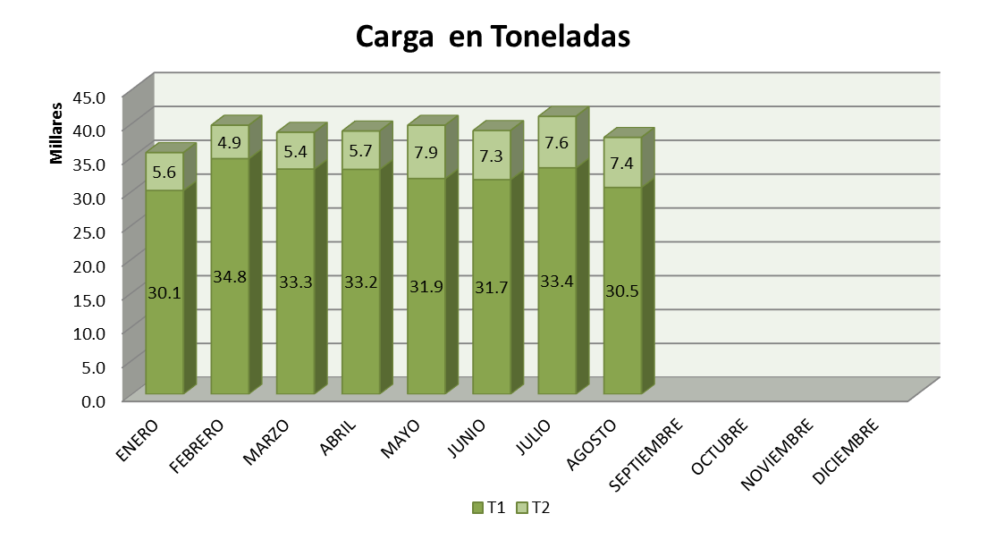
CARGA EN TONELADAS
 | 2016
 | T1 | T2 | TOTAL
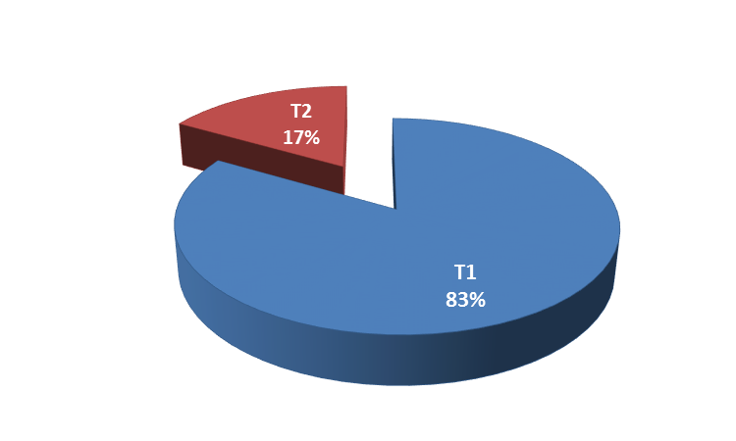
ENERO | 30,091.7 | 5,588.7 | 35,680.3
FEBRERO | 34,802.0 | 4,932.1 | 39,734.1
MARZO | 33,257.4 | 5,428.7 | 38,686.1
ABRIL | 33,212.2 | 5,666.3 | 38,878.4
MAYO | 31,858.0 | 7,868.1 | 39,726.2
JUNIO | 31,696.6 | 7,250.7 | 38,947.3
JULIO | 33,448.8 | 7,593.0 | 41,041.7
AGOSTO | 30,543.5 | 7,384.7 | 37,928.2
SEPTIEMBRE
OCTUBRE
NOVIEMBRE
DICIEMBRE
Total | 258,910.2 | 51,712.1 | 310,622.3

